概要
目標角度と現在角度の推移
項目 | 値
生成日時 | 2026-09-25 20:40:48
記録点数 | 1741
記録時間 [s] | 174.1
最終目標角度 [deg] | 90
最終指令角度 [deg] | 0
最終現在角度 [deg] | 0
最終角度誤差 [deg] | 0
最大追従誤差 [deg] | 0
最終状態 | GRASP_CHECK

把持点（生値） | 最小法線力 [N] | 平均法線力 [N] | 最大法線力 [N]
AMIR1 左指 | 0.22175409255 | 0.22507370708 | 1.0078158041
AMIR1 右指 | 0.18015047817 | 0.22470210943 | 0.42482686714
AMIR2 左指 | 0.2217047057 | 0.22462911031 | 0.23384772804
AMIR2 右指 | 0.15316677147 | 0.22454742719 | 0.23384864086

把持点（把持直後=0補正） | 最小変動 [N] | 平均変動 [N] | 最大変動 [N]
AMIR1 左指
AMIR1 右指
AMIR2 左指
AMIR2 右指

把持点の法線力推移（表示用平滑値）
物体重心位置 | 初期値 [m] | 最終値 [m] | 変位 [m]
X | 2.5721210148E-22 | 2.5721210148E-22 | 0
Y | -1.3228627998E-21 | -1.3228627998E-21 | 0

把持直後基準の法線力変動

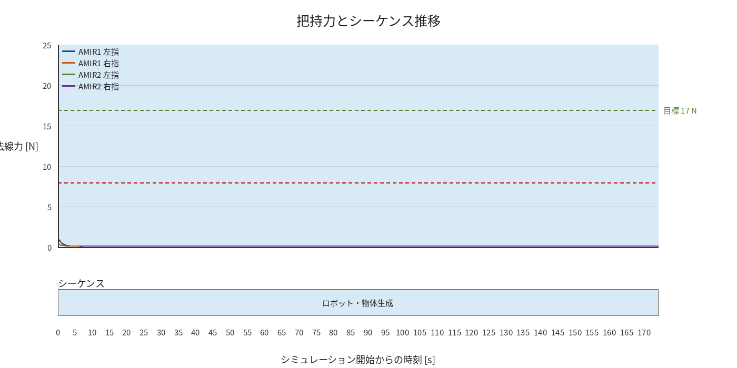

物体姿勢 XYZ（Roll・Pitch・Yaw）

物体重心位置のX-Y軌跡（Zは除外）

右指グラフ
